Tabelle1
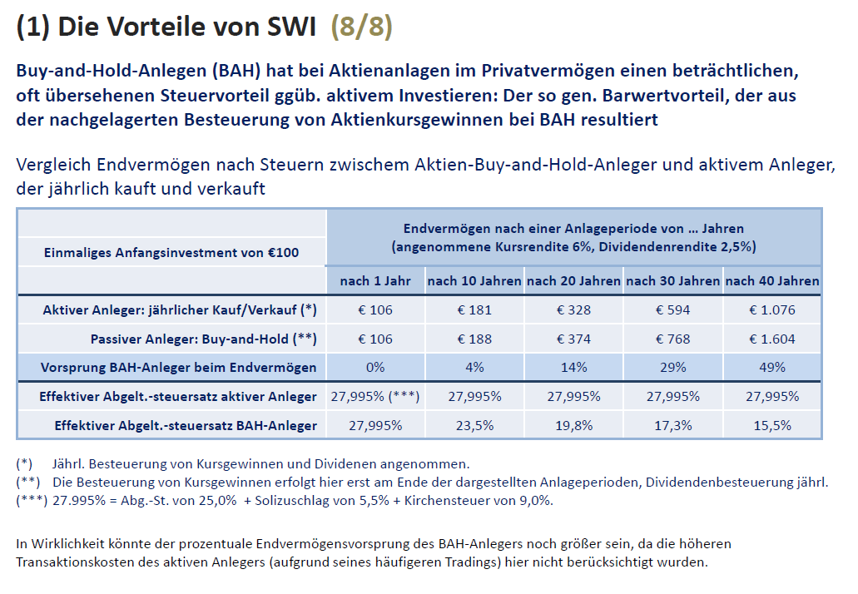
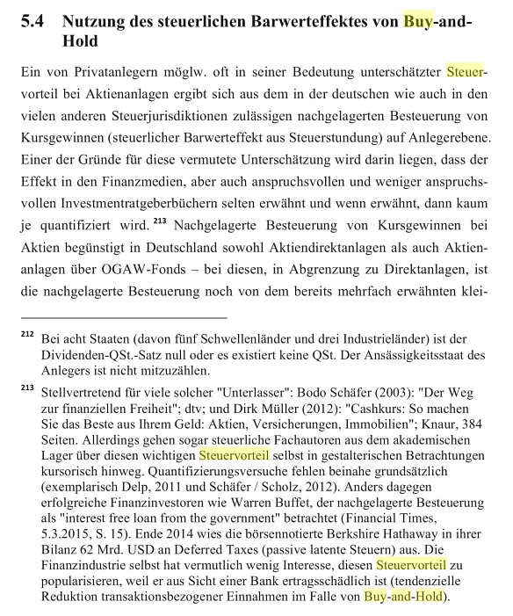
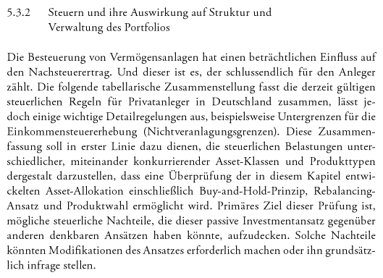
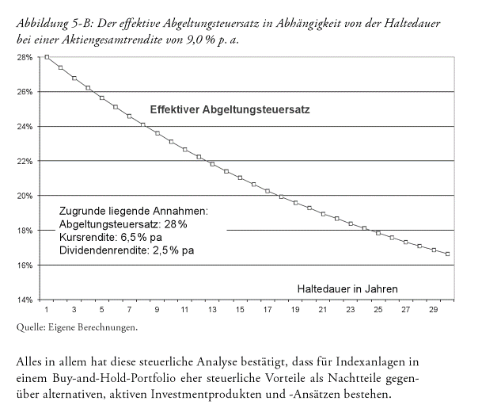
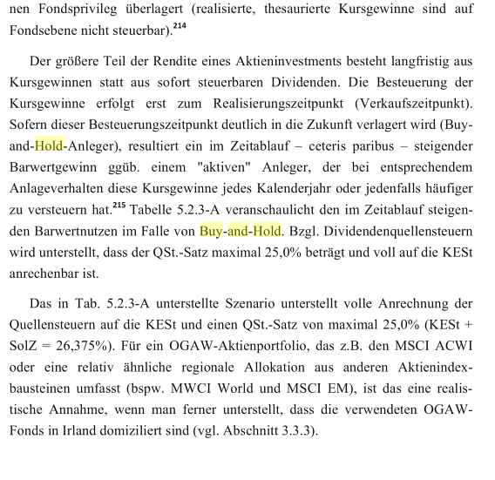

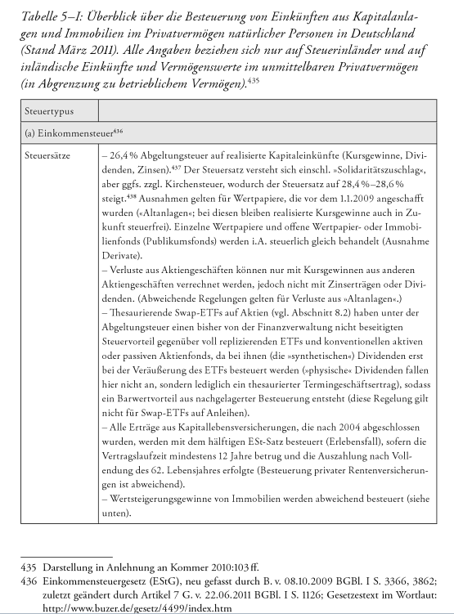

 | Annahmen:
 | Kursrendite: | 5%
 | Dividendenrendite: | 2%
 | Steuersatz | 28.00%
 | Laufzeit 20 Jahre

"Aktiver Anleger" | Jahre | 1 | 2 | 3 | 4 | 5 | 6 | 7 | 8 | 9 | 10 | 11 | 12 | 13 | 14 | 15 | 16 | 17 | 18 | 19 | 20
 | Anfangsinvestment | 100.0 | 105.04 | 110.33 | 115.90 | 121.74 | 127.87 | 134.32 | 141.1 | 148.2 | 155.7 | 163.5 | 171.8 | 180.4 | 189.5 | 199.1 | 209.1 | 219.6 | 230.7 | 242.3 | 254.5
 | Kurs+Dividendenrendite | 7.00 | 7.35 | 7.72 | 8.11 | 8.52 | 8.95 | 9.40 | 9.88 | 10.37 | 10.90 | 11.45 | 12.02 | 12.63 | 13.27 | 13.93 | 14.64 | 15.37 | 16.15 | 16.96 | 17.82
 | Steuern | -2.0 | -2.1 | -2.2 | -2.3 | -2.4 | -2.5 | -2.6 | -2.8 | -2.9 | -3.1 | -3.2 | -3.4 | -3.5 | -3.7 | -3.9 | -4.1 | -4.3 | -4.5 | -4.7 | -5.0
 | Nettorendite | 105 | 110 | 116 | 122 | 128 | 134 | 141 | 148 | 156 | 164 | 172 | 180 | 190 | 199 | 209 | 220 | 231 | 242 | 255 | 267

Passiver Anleger, ausschüttender ETF (BAH 1) | Jahre | 1 | 2 | 3 | 4 | 5 | 6 | 7 | 8 | 9 | 10 | 11 | 12 | 13 | 14 | 15 | 16 | 17 | 18 | 19 | 20
 | Anfangsinvestment | 100 | 106 | 113 | 121 | 128 | 137 | 145 | 155 | 165 | 175 | 187 | 199 | 211 | 225 | 240 | 255 | 271 | 289 | 308 | 327
 | Kursgewinn | 5.0 | 5.3 | 5.7 | 6.0 | 6.4 | 6.8 | 7.3 | 7.7 | 8.2 | 8.8 | 9.3 | 9.9 | 10.6 | 11.3 | 12.0 | 12.8 | 13.6 | 14.4 | 15.4 | 16.4
 | Dividende | 2.0 | 2.1 | 2.3 | 2.4 | 2.6 | 2.7 | 2.9 | 3.1 | 3.3 | 3.5 | 3.7 | 4.0 | 4.2 | 4.5 | 4.8 | 5.1 | 5.4 | 5.8 | 6.2 | 6.5
 | Steuern | -0.6 | -0.6 | -0.6 | -0.7 | -0.7 | -0.8 | -0.8 | -0.9 | -0.9 | -1.0 | -1.0 | -1.1 | -1.2 | -1.3 | -1.3 | -1.4 | -1.5 | -1.6 | -1.7 | -55.8
 | Nettorendite | 106 | 113 | 121 | 128 | 137 | 145 | 155 | 165 | 175 | 187 | 199 | 211 | 225 | 240 | 255 | 271 | 289 | 308 | 327 | 294 | -0.190

 |  |  |  |  |  |  |  |  |  |  |  |  |  |  |  |  |  |  |  |  | 5.501%
Passiver Anleger, thesaurierender ETF (BAH 2) | Jahre | 1 | 2 | 3 | 4 | 5 | 6 | 7 | 8 | 9 | 10 | 11 | 12 | 13 | 14 | 15 | 16 | 17 | 18 | 19 | 20
 | Anfangsinvestment | 100 | 107 | 114 | 123 | 131 | 140 | 150 | 161 | 172 | 184 | 197 | 210 | 225 | 241 | 258 | 276 | 295 | 316 | 338 | 362 | 261.7
 | Kursgewinn | 5.0 | 5.4 | 5.7 | 6.1 | 6.6 | 7.0 | 7.5 | 8.0 | 8.6 | 9.2 | 9.8 | 10.5 | 11.3 | 12.0 | 12.9 | 13.8 | 14.8 | 15.8 | 16.9 | 18.1
 | Dividende | 2.0 | 2.1 | 2.3 | 2.5 | 2.6 | 2.8 | 3.0 | 3.2 | 3.4 | 3.7 | 3.9 | 4.2 | 4.5 | 4.8 | 5.2 | 5.5 | 5.9 | 6.3 | 6.8 | 7.2
 | Steuern |  |  |  |  |  |  |  |  |  |  |  |  |  |  |  |  |  |  |  | -80.3
 | Nettorendite | 107 | 114 | 123 | 131 | 140 | 150 | 161 | 172 | 184 | 197 | 210 | 225 | 241 | 258 | 276 | 295 | 316 | 338 | 362 | 307

 |  |  |  |  |  |  |  |  |  |  |  |  |  |  |  |  |  |  |  |  | 5.698%

 |  |  |  |  |  |  |  |  |  |  |  |  |  |  |  |  |  |  | Vorsprung BAH 1: |  | 14.7%
 |  |  |  |  |  |  |  |  |  |  |  |  |  |  |  |  |  |  | Vorsprung BAH 2 vs. 1: |  | 4.1%
 |  |  |  |  |  |  |  |  |  |  |  |  |  |  |  |  |  |  | Vorsprung BAH 1 p.a.: |  | 0.21% | p.a.
 |  |  |  |  |  |  |  |  |  |  |  |  |  |  |  |  |  |  | Vorsprung BAH 2 vs. 1 p.a.: |  | 0.72% | p.a.

